Лист1
Закремлённая строка | Закремлённая строка | Закремлённая строка | Закремлённая строка | Закремлённая строка | Закремлённая строка | Закремлённая строка | Закремлённая строка | Закремлённая строка | Закремлённая строка | Закремлённая строка | Закремлённая строка | Закремлённая строка | Закремлённая строка | Закремлённая строка | Закремлённая строка | Закремлённая строка | Закремлённая строка | Закремлённая строка | Закремлённая строка | Закремлённая строка | Закремлённая строка | Закремлённая строка | Закремлённая строка | Закремлённая строка | Закремлённая строка | Закремлённая строка | Закремлённая строка | Закремлённая строка

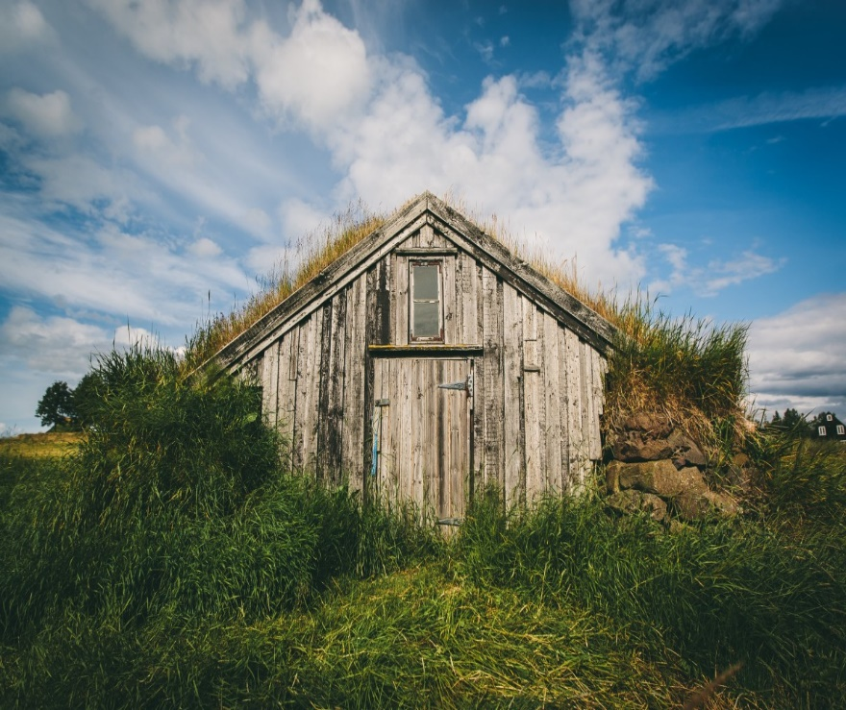
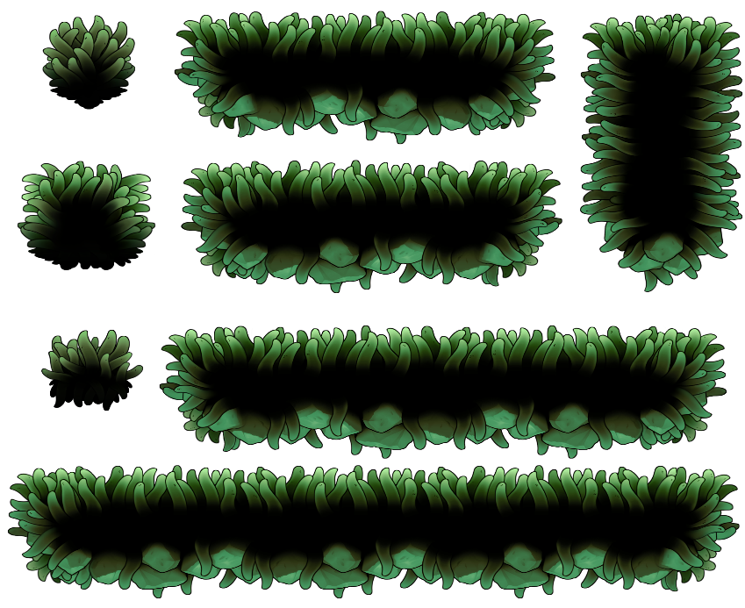
 | 1 | 727 |  | 1 |  | 2 | 1
 | 2 | 2 |  | 2 |  | 5 | 2 |  |  |  |  |  | Рисунок напрямую из интеренета |  |  |  |  |  |  | Рисунок прямо с комьпютера
 | 4 |  |  | 4 |  | 3 | 4
 | 3 |  |  | 3 |  | 1 | 3 |  | Двойная ячейка
 | 12121sdfldfsgdfhgkdsfglj; |  |  |  |  |  | 1 |  | 123123
 |  |  |  |  |  |  | 2 | 2 | 123 | 123
 | ogsfdjhgsjfdg;ljsdf' |  |  |  |  |  | 4 | 5
 |  |  |  |  |  |  | 8 | 3
 |  |  |  |  |  |  | 16 | 1
 |  |  |  |  |  |  | 32
 |  | Автоматическая ьаблица |  |  |  |  | 64 | Ручная табилца |  |  |  |  |  |  |  |  |  |  |  | Поддерживаеться прозрачность
 |  | Столбец1 | Столбец2 | Столбец3 | Столбец4 | Столбец5 | 128
 |  |  |  |  |  |  | 256 |  | 123369 | 123
 |  |  |  |  |  |  | 512 |  | 123738 | 123
 |  |  |  |  |  |  | 1024 |  | 247353 | 246
 |  |  |  |  |  |  | 55.428571429 |  | 494952 | 492
 |  |  |  |  |  |  | 64.75 |  | 990396 | 984
 |  |  |  |  |  |  | 74.071428571 |  | 1981776 | 1968
 |  |  |  |  |  |  | 83.392857143 |  | 3965520 | 3936
 |  |  |  |  |  |  | 92.714285714 |  | 7934976 | 7872
 |  |  |  |  |  |  | 102.03571429 |  | 15862080 | 7872
 |  |  |  |  |  |  | 111.35714286
 |  |  |  |  |  |  | 129
 |  |  |  |  |  |  | 1365.3333333 |  |  | 7872
 |  |  |  |  |  |  | 1749.3333333
 |  |  |  |  |  |  | 2133.3333333

 |  |  |  |  | Понедельник | Вторник | Среда | Четверг | Пятница | Суббота | Воскресенье
 |  |  |  |  |  |  |  |  |  |  | Понедельник
 |  |  |  | -36 |  |  | 1 |  |  |  | Вторник
58 |  |  |  | 94 |  |  | Столбец1 | Столбец2 |  |  | Среда
94 |  |  |  | 0 |  |  | 2 | 1 |  |  | Четверг
 |  |  |  | 0 |  |  | 3 | 2 |  |  | Пятница
 |  |  |  | 0 |  |  | 4 | 2 |  |  | Суббота
 |  |  |  | 0 |  |  | 6 | 2 |  |  | Воскресенье
 |  |  |  | 0 |  |  | 7 | 2 |  |  | Понедельник
 |  |  |  | 0 |  |  | 9 | 2
 |  |  |  | 0 |  |  | 11 | 2
 |  |  |  | 0 |  |  | 18 | 2
 |  |  |  | 0 |  | 2 | 5 | 3
 |  |  |  | 0 |  | 2 | 10 | 4
 |  |  |  | 0 |  | 2 | 8 | 5
 |  |  |  | 0 |  | 2 | 13 | 11
 |  |  |  | 0 |  | 1 | 16 | 33
 |  |  |  | 0 |  | 1 | 15 | 123
 |  |  |  | 0 |  | 1 | 20 | 123
 |  |  |  | 0 |  |  | 12 | 231
 |  |  |  |  |  |  | 17 | 453
 |  |  |  |  |  |  | 19 | 3321
 |  |  |  |  |  |  | 14 | 231ыва

